Лист1
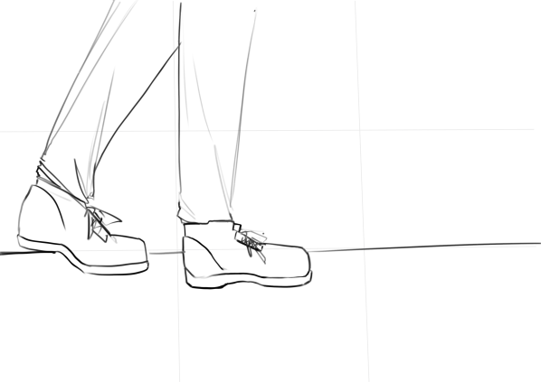
Сцена | Раскадровочка | Видео | Аудио | Примечания
1 |  | План:крупный | очень тихая веселенькая музыка
 |  | Место:галлерея(корридор с | (что-то типа have a beautiful day) | телефон
 |  | длинными светлыми стенами | звук шагов (+ эхо от них) | Для заднего плана
 |  | Человек идет по галлереи и | неразборчивый голос(т.к. человек | испльзуем
 |  | разговаривает по телефону, | разговаривает по телефону) | корридор
 |  | крупный план снимает только
 |  | ноги.(стопа)
 |  | 3 секунды
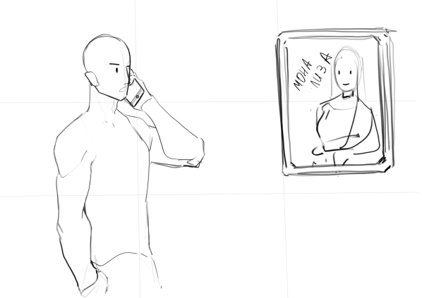
2 |  | План:1 средний | Человек говорит в | ll
 |  | Место:галлерея | телефон: | рамка картины
 |  | Человек приближается к картине | Музыка начинает играет еще тише
 |  | (Мона Лиза) все еще разговаривая | звуки шагов приглушены
 |  | по телефону | `-Да, скусотища какая-то , да и
 |  | камера снимает верхнюю | картины уродливые
 |  | часть человека
 |  | (3 секунды)
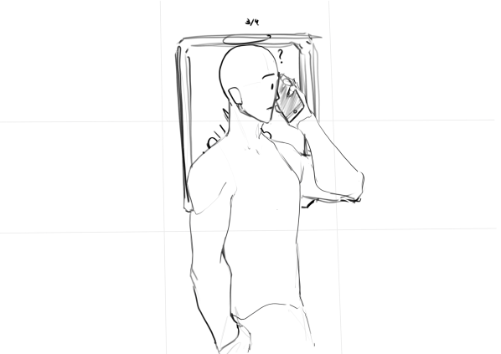
3 |  | План:1 средний | Музыка преращает играть | ll
 |  | Место:ll |  | картину снимаем
 |  | Картина меняет лицо на раздраженное |  | на хромакее
 |  | Человек находится на одном |  | а человека отдельно
 |  | уровне с картиной . Телефон гаснет
 |  | .Человек начинает поворачиваться на картину
 |  | и держит делефон перед собой
 |  | (5 секунды)

4 |  | План:дальний
 |  | Место:ll | музыка не играет | ll
 |  | Человек повернут лицом к картине
 |  | и не двигаетмся.
 |  | Держит перед собой телефон.
 | 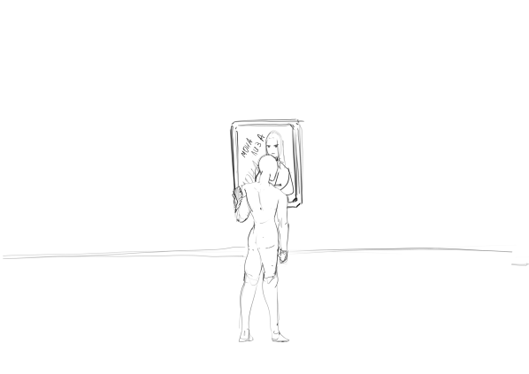 | (3 секнуды)
5 |  | План:2 средний
 |  | Место:ll | музыка не играет | ll
 |  | Мона Лиза по пояс вылезает из картины. | звук удара
 |  | Человек удивлен и держит телефон перед
 |  | собой. Ожившая картина тенятеся к нему у
 |  | дает ему пощечину.
 | 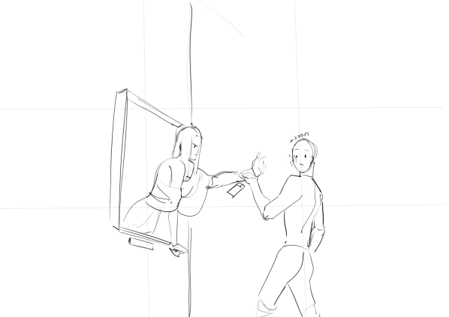
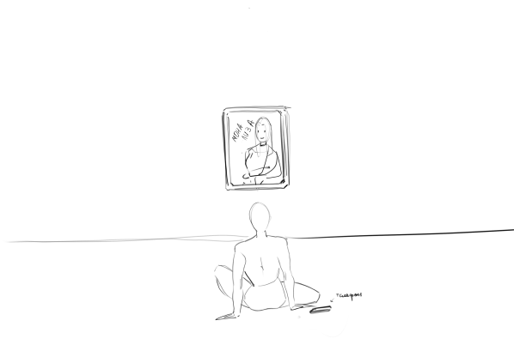
6 |  | План:дальний |  | ll
 |  | Место:ll | Музыка играет громко
 |  | Человек сидит на полу перед картиной .
 |  | Телефон лежит рядом с ним на полу.
 |  | Картина снова обычная
 |  | Фокус немного сбивается

 |  | Появление пэпслота

